Local
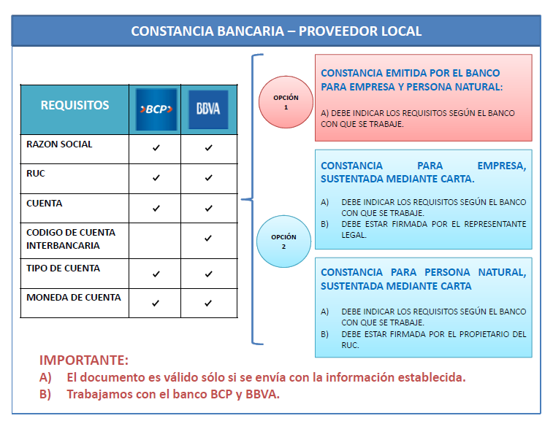

 |  |  |  |  |  |  |  |  |  |  |  |  |  |  |  |  |  |  |  |  |  |  |  |  | DMA-F-002
 |  |  |  |  |  | DATA MAESTRA

 |  |  |  |  | REGISTRO INFORMACIÓN DEL PROVEEDOR LOCAL |  |  |  |  |  |  |  |  |  |  |  |  |  |  |  |  |  |  |  | Edición 01

 | Seleccionar actividad a llevar a cabo

 | Actividad:

Fecha de Solicitud |  |  |  |  |  |  | 0 |  |  |  |  | Solicitante |  |  |  |  |  |  |  |  |  |  |  | Código SAP

Es obligatorio completar todos los espacios sombreados con color rojo.
Completar los datos a modificar ya sea en datos generales, datos bancarios o datos vendedor.

D a t o s G e n e r a l e s

Nombre ó Razón Social de la Empresa |  |  |  |  |  |  |  |  |  |  |  |  |  |  |  |  |  |  |  |  |  |  |  |  |  |  |  | 0
Nombre Comercial |  |  |  |  |  |  |  |  |  |  |  |  |  |  |  |  |  |  | RUC
Tipo de Empresa
Dirección |  |  |  |  |  |  |  |  |  |  |  |  |  | Departamento |  |  |  |  | Distrito |  |  |  |  |  |  |  |  |  |  | #REF!
Teléfono fijo |  |  |  |  |  |  |  | Celular

Moneda Pedido |  |  |  |  |  |  |  |  |  | Condición de Pago |  |  |  |  |  |  |  | Al elegir CHEQUE DE GERENCIA, se debe enviar correo a Mirja Kaneko para su autorización.
 |  |  |  |  |  |  |  |  |  |  |  |  |  |  |  |  |  | Escoger un banco:

Agente de Retención |  |  |  |  |  |  |  |  |  |  |  |  | Agente de Detracción |  |  |  |  |  |  |  |  | Agente de Percepción

D a t o s B a n c a r i o s ( Solo se aceptan cuentas bancarias en el BCP y en el BBVA)

Digitar número de cuenta sin guiones ni espacios

País |  | Clave Bco | Nombre del Banco |  |  |  |  |  |  |  |  |  |  |  |  |  |  |  |  |  |  |  |  |  |  |  |  |  |  |  | 0
 |  |  |  |  |  |  |  |  |  |  | Cuenta Bancaria
PE |  | 002 | BANCO DE LA NACION |  |  |  |  |  | S/.

Escoger un banco: |  |  |  | BCP - Banco de Crédito del Perú

 |  |  |  |  |  |  |  |  |  |  | Ahorro | CtaCte | Cuenta Bancaria
PE |  | 003 | BANCO DE CREDITO DEL PERU - BCP |  |  |  |  |  | S/. |  |  |  |  |  |  |  |  |  |  |  |  |  |  |  |  |  | ---
PE |  | 003 | BANCO DE CREDITO DEL PERU - BCP |  |  |  |  |  | USD |  |  |  |  |  |  |  |  |  |  |  |  |  |  |  |  |  | ---
 |  |  |  |  |  |  |  |  |  |  | Ahorro | CtaCte | Entidad |  | Oficina |  | n° Cuenta |  |  |  | D.C. | CCI
PE |  | 006 | BANCO DE CONTINENTAL - BBVA |  |  |  |  |  | S/. |  |  |  | 0011 | - |  |  |  |  |  |  |  | 011 | -
PE |  | 006 | BANCO DE CONTINENTAL - BBVA |  |  |  |  |  | USD |  |  |  | 0011 | - |  | - |  |  |  | - |  | 011 | - |  |  | - |  |  | -

D a t o s V e n d e d o r e s

Nombres y Apellidos
Teléfono fijo |  |  |  |  |  | Celular |  |  |  |  |  |  |  |  |  | Correo

Nombres y Apellidos
Teléfono fijo |  |  |  |  |  | Celular |  |  |  |  |  |  |  |  |  | Correo

Nombres y Apellidos
Teléfono fijo |  |  |  |  |  | Celular |  |  |  |  |  |  |  |  |  | Correo

